LD45BTO
 | Zvolte jazyk |  |  | Šířka otvoru (A) |  |  |  |  |  |  |  |  | Prosím, vyplňte pole, která jsou označena barevně!
 | Select a language |  |  | Výška otvoru (B) |  |  |  |  |  |  |  |  |  | Ano
 | Wählen Sie eine Sprache: | CZ |  | Směr otevírání |  |  |  |  |  |  |  |  |  | Ne
 | Wybierz język: |  |  | Souměrnost křídel |  |  |  | E | Příklady kotvení
 | Sélectionner une langue:
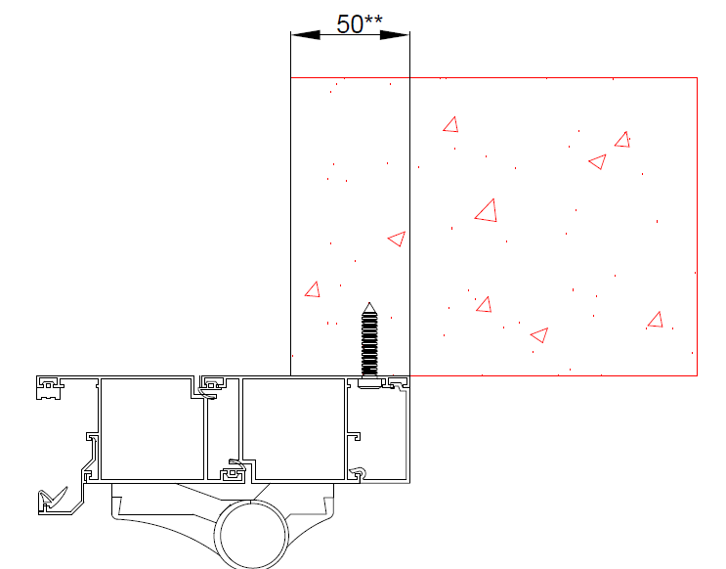
 | Kies een taal: |  |  | Směr otevírání |  | dovnitř | ven
 | Valige keel |  |  | Doporučená objedací šířka rámu (W) |  | W = A+100 | W = A+50
 | Valitse kieli |  |  | Doporučená objedací výška rámu (H) |  | H = B+50 | H = B+30
 | Выбрать язык |  |  |  |  |  |  | Otevírání dovnitř
 | Välj ett språk |  |  | Zadejte šířku levého křídla (L)
 |  |  |  | Směr otevírání |  | dovnitř | ven
 |  |  |  | Šířka levého křídla (L) |  | L | L
 |  |  |  | Šířka pravého křídla ( R ) |  | R = W - L | R = W - L

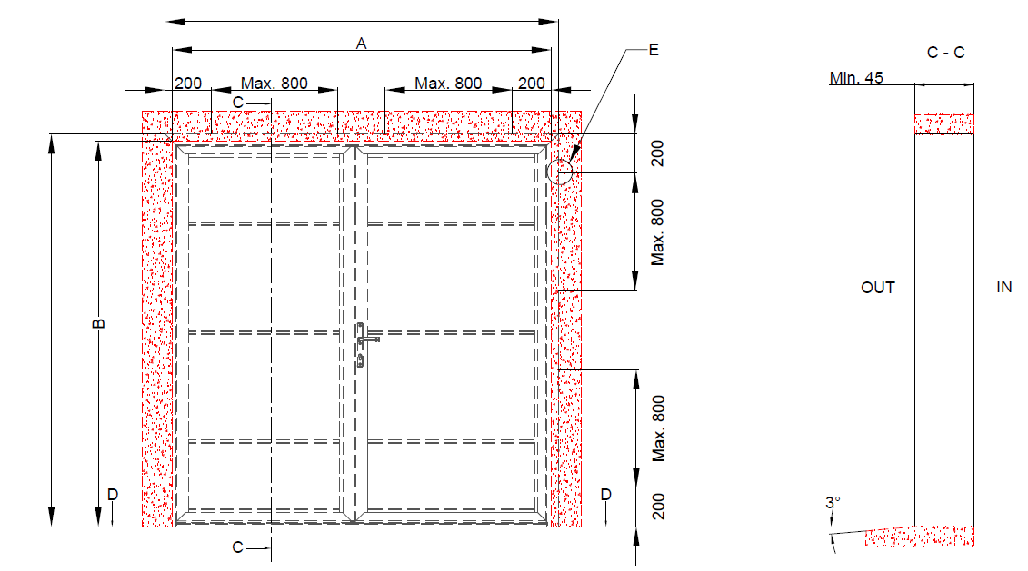
 |  |  | W

 |  |  |  |  | Kotící body

H
 |  |  |  |  |  |  |  |  | ** Doporučená hodnota přesazení rámového profilu za hranu otvoru.

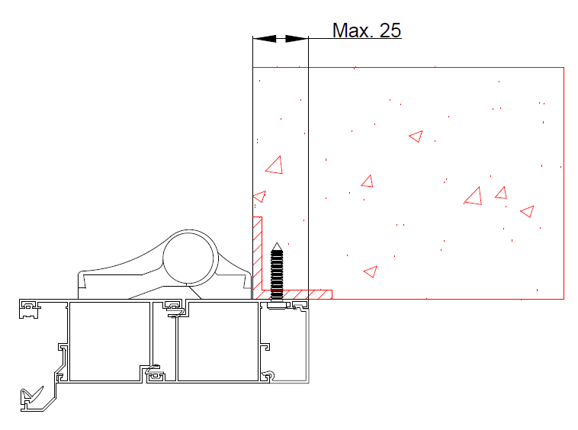

 |  |  |  |  |  |  |  | Otevírání ven

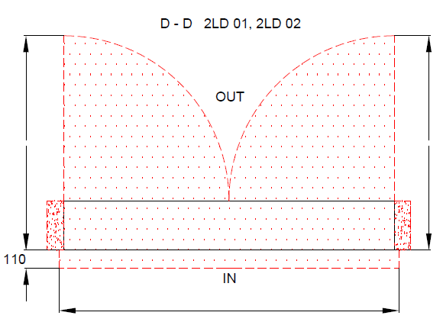
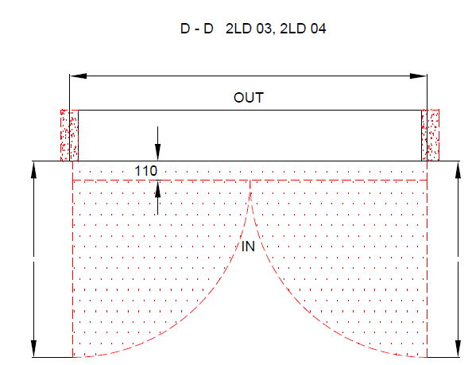

 |  |  |  |  |  | W

 |  |  |  |  |  |  |  |  | Izolace |  | Nezbytný volný prostor

 |  |  |  |  |  |  |  |  | Ocel |  | Beton, pálená cihla, pórobeton

 |  |  |  |  |  |  |  |  |  | 2LD bez přerušeného tepelného mostu

 |  |  | W
 |  |  |  |  |  |  |  |  |  | Typ montáže: |  | Verze: | Formát:
 | Plocha na kterou se montuje, musí být rovná a pevná. Otvor musí být svislý a obdelníkový. Podlaha musí být v místě dveří rovná a vodorovná. |  |  |  |  |  |  |  |  | Za otvor |  | 2104 | A4

